Blad1
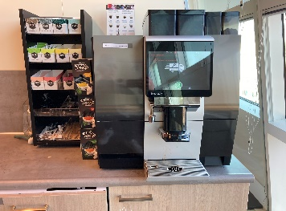
Bijlage 8. Foto's warme drankenautomaten CIZ
Stad | Adres | Ruimte | Max. afmeting | Informatie | Koffiemachine | Omgeving | Aansluiting
Utrecht | Orteliuslaan 1000 Utrecht | Ontmoetings ruimte | op blad 80x60 (BxD) | CIZ wenst hier 2 dezelfde kwalitatief hoge automaten naast ekaar. | 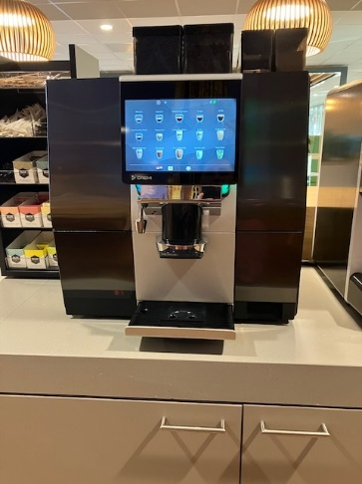 | 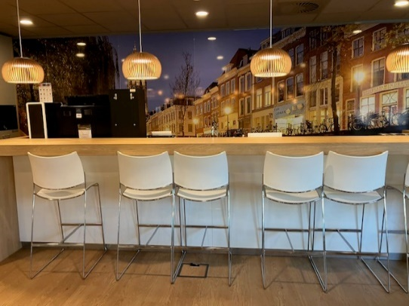 | 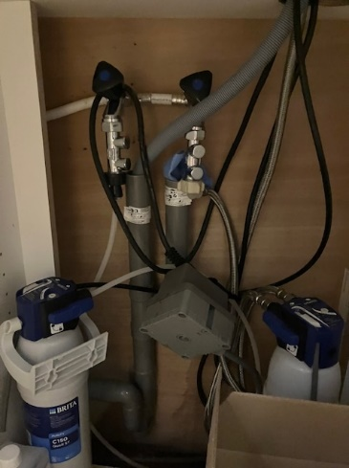
Utrecht | Orteliuslaan 1000 Utrecht | pantry bouwdeel D | op blad 80x60 (BxD) | CIZ wenst hier 2 dezelfde kwalitatief hoge automaten naast ekaar. | 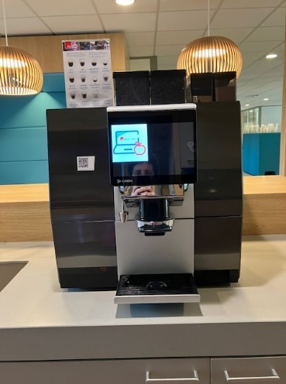 | 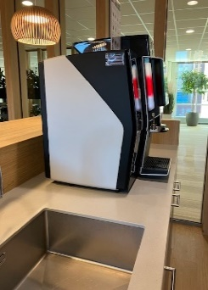 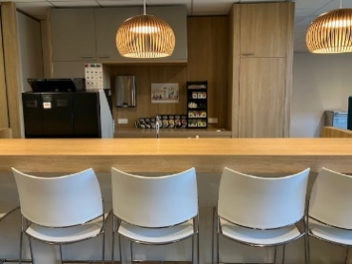 | 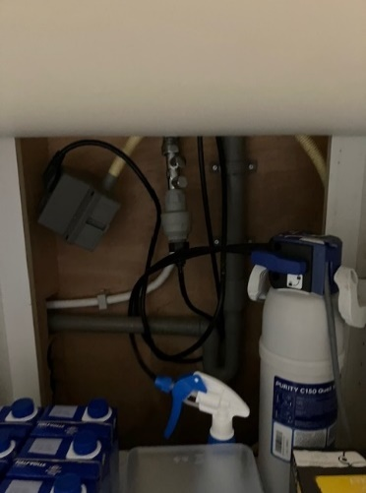
Utrecht | Orteliuslaan 1001 Utrecht | Kantoor AO | op blad 80x60 (BxD) | CIZ wenst hier 1 kwalitatief hoge automaat | 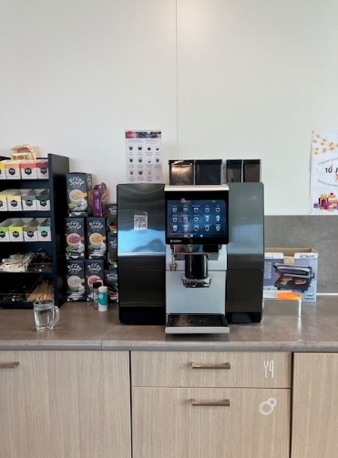 | 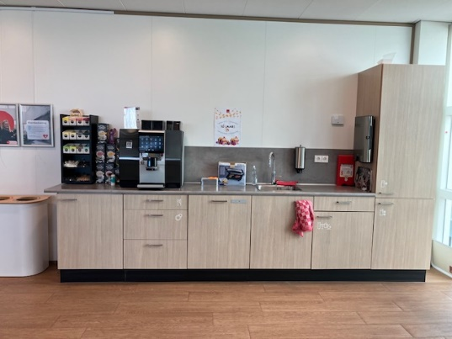 | 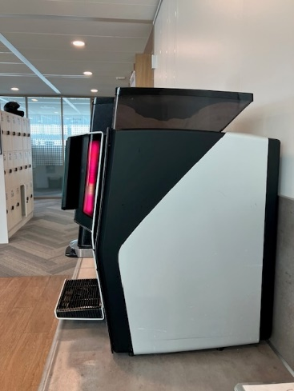
Utrecht | Orteliuslaan 1001 Utrecht | Vergader centrum | op blad 80x60 (BxD) | CIZ wenst hier 1 kwalitatief hoge automaat | 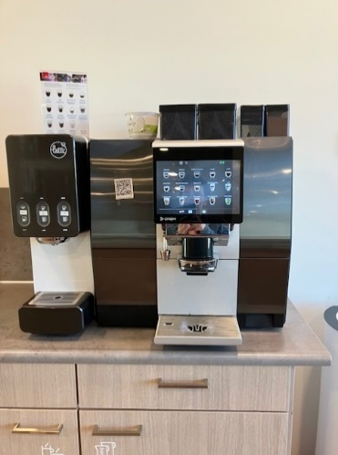 | 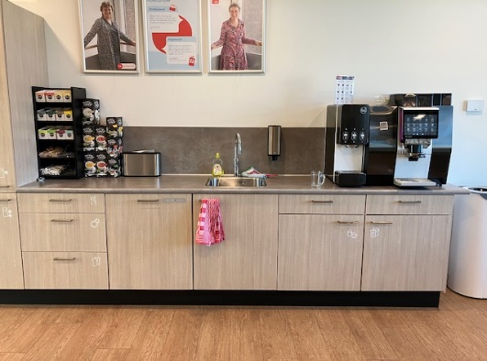 | 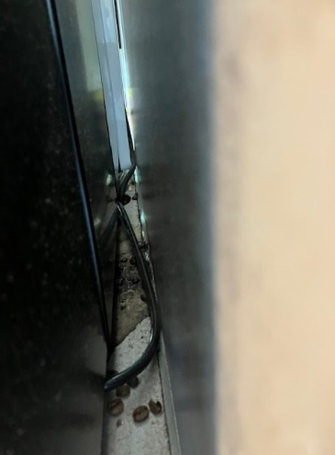
Amsterdam | Overschiestraat 55 Amsterdam | Pantry links | op blad 80x60 (BxD) | CIZ wenst hier 1 kwalitatief hoge automaat | 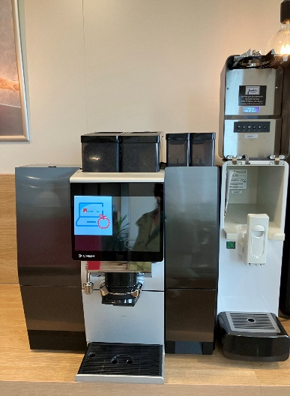 | 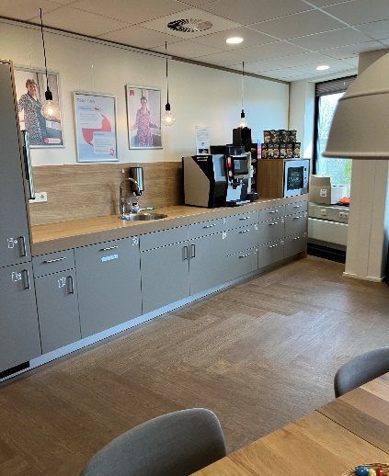 | 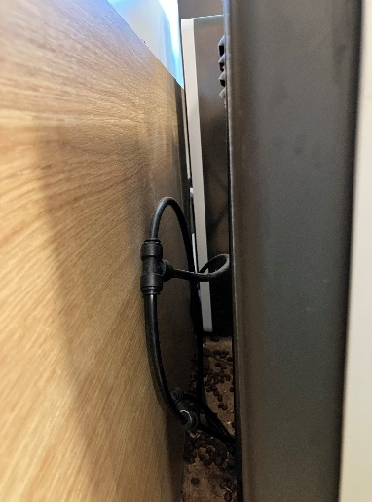
Amsterdam | Overschiestraat 55 Amsterdam | Pantry rechts | op blad 80x60 (BxD) | CIZ wenst hier 1 automaat, deze mag refurbished zijn. | 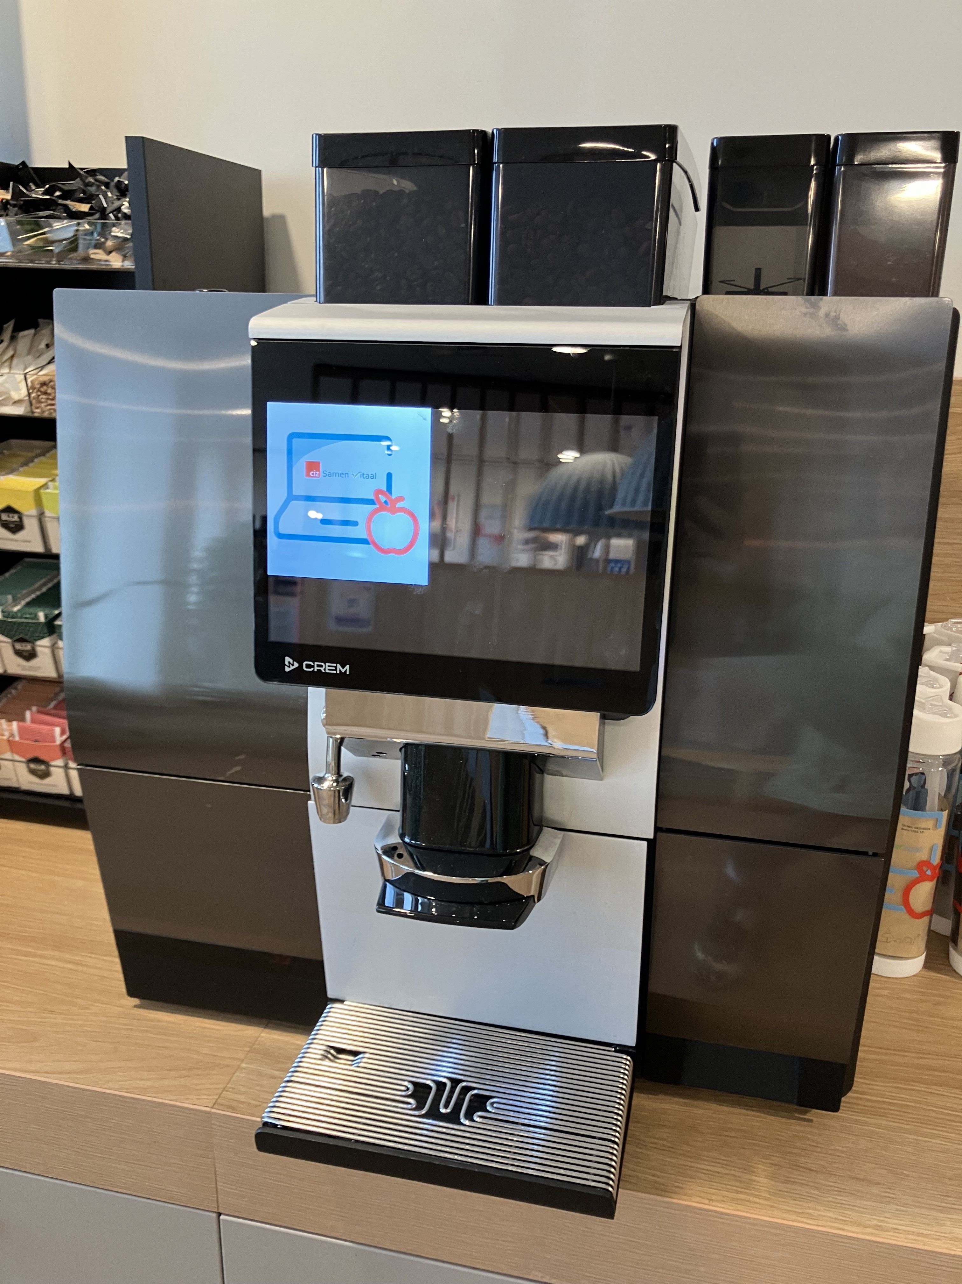 | 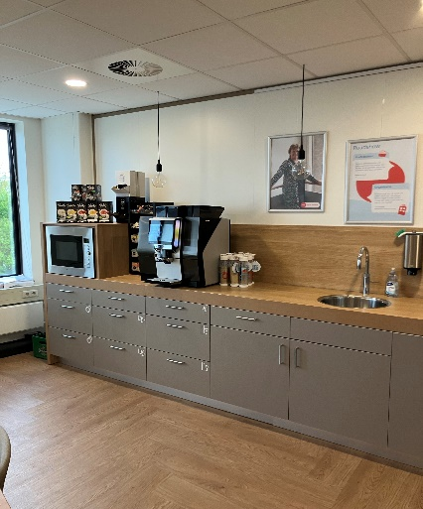
Rotterdam | George Hintzenweg 89 Rotterdam | Pantry | op blad 80x60 (BxD) | CIZ wenst hier 1 kwalitatief hoge automaat | 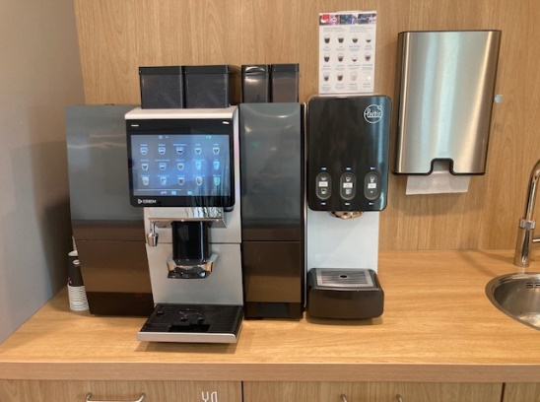 | 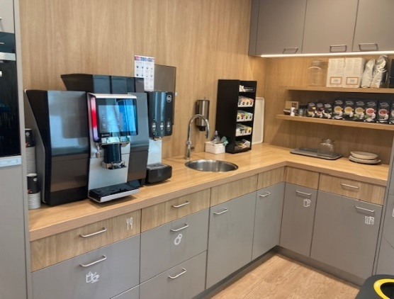 | 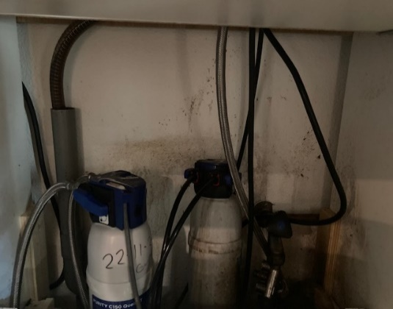
Rotterdam | George Hintzenweg 89 Rotterdam | Kamer 3.28 | op blad 80x60 (BxD) | CIZ wenst hier 1 automaat, deze mag refurbished zijn. | 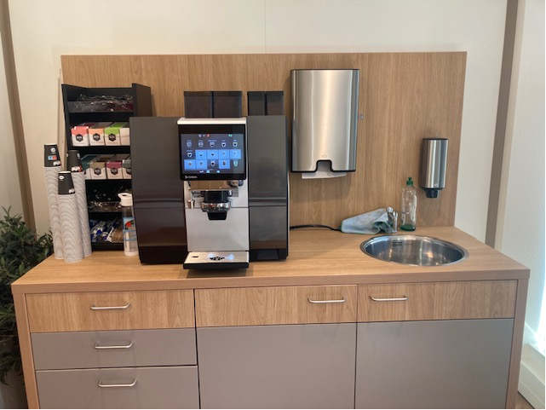
Nijmegen | Jonkerbosplein 52 Nijmegen | Ontmoetings ruimte | op blad 80x60 (BxD) | De locatie wordt nog verbouwd, Foto is een impressie. CIZ wenst hier 1 kwalitatief hoge automaat | 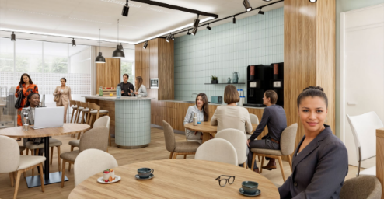 | 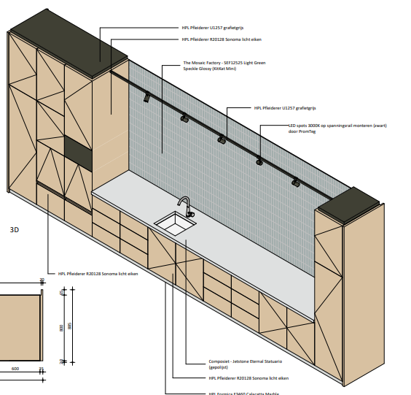
Nijmegen | Jonkerbosplein 52 Nijmegen | Pantry 2.32 | op blad 80x60 (BxD) | CIZ wenst hier 1 automaat, deze mag refurbished zijn. |  | 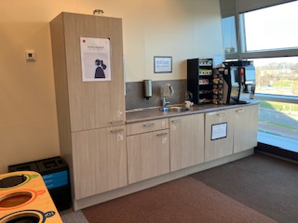
Zwolle | Hanzelaan 236 Zwolle | Pantry 1e etage | op blad 80x90x60 (BxHxD) | CIZ wenst hier 1 kwalitatief hoge automaat | 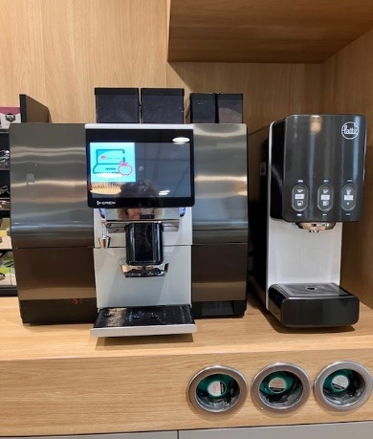 | 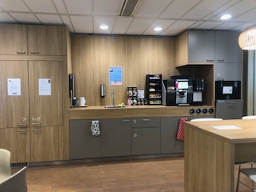 | 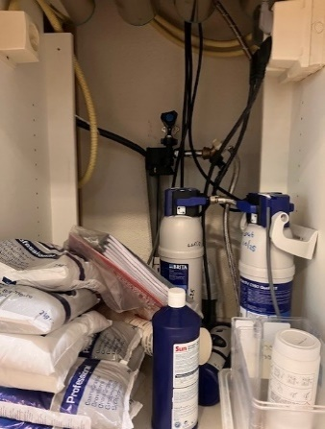
Zwolle | Hanzelaan 236 Zwolle | Pantry 6e etage | op blad 70x60 (BxD) | CIZ wenst hier 1 automaat, deze mag refurbished zijn. | 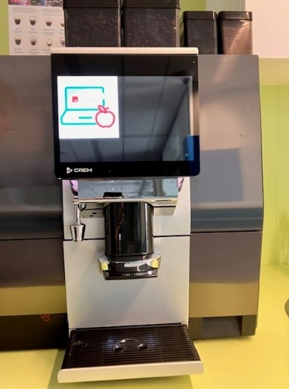 | 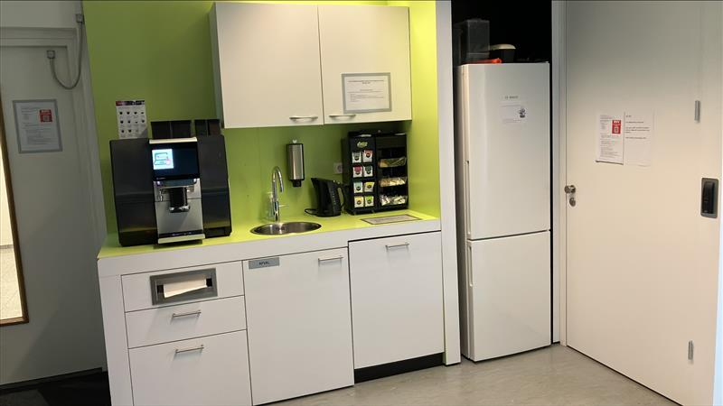 | 